Sheet1
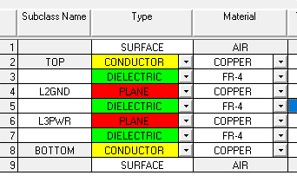
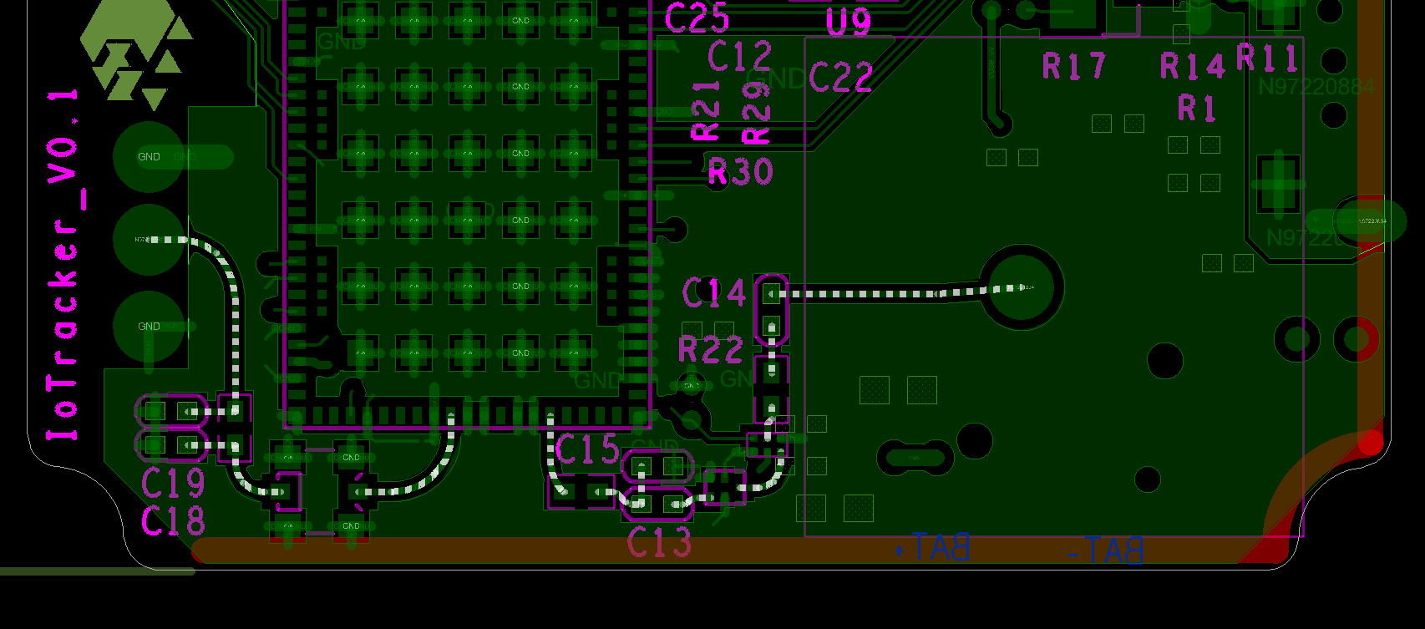
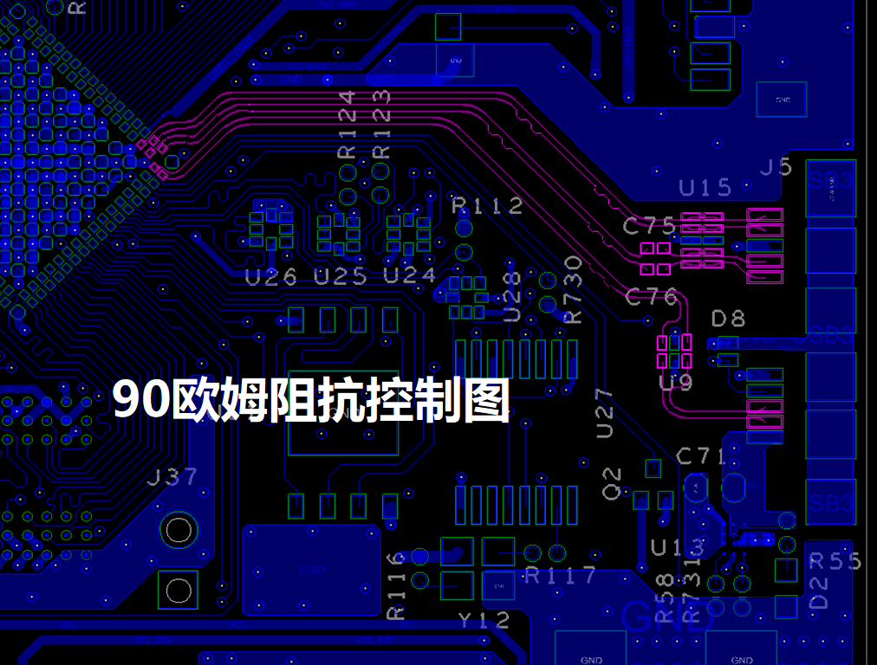
产品名称 |  | 日期：2019-07-8
参数名称 |  | 要求
材质 | 板材 | FR-4
 | TG | ≥140度
 | 板材品牌 | 不限定
 | 阻燃等级 | 94V-0
标记说明 | 认证要求 | 必须同时满足UL和CQC认证，并将标记印在板上
 | 供应商LOGO | 要求印在板上
 | ROSH/无铅/防静电标识 | 参照gerber，gerber没有的话要求厂商增加
板层及尺寸 | 板层数 | 4
 | 叠层要求 | 板厂帮忙按阻抗要求修改
 | 长宽高尺寸及公差 | 41*29*0.8mm 公差：±10%
表面处理 | OSP | 厚度0.2～0.5um
 | 电镀金手指 | 不涉及
字符 | 颜色 | 白色
 | 单、双面 | 双面
阻焊 | 颜色 | 绿色
 | 单、双面 | 双面
 | 厚度 | 0.01～0.015mm
铜箔厚度 | 内层 | 1oz
 | 外层 | 0.5oz
走线 | 最小线宽 | 4.0mil 公差：±20%
 | 最小线隙 | 4.0mil 公差：±20%
SMT焊盘 | BGA焊盘公差 | ±10%
 | 其他焊盘公差 | ±15%
 | 绿油桥 | 焊盘与焊盘间隙≥0.2mm需要加绿油桥
孔 | PTH最小孔径 | 0.3mm
 | 孔内铜厚 | 单点≥18um，平均最小20um(通用标准)
 | 过孔塞、盖绿油 | 小于等于16mil的VIA孔阻焊塞树脂+盖绿油
 | 特殊孔(盲、埋孔) | 无
结构工艺 | 拼板方式 | 板厂按生产要求拼板
 | 成型方式 | 锣边
 | 工艺边 | 无特殊要求
 | V-CUT | 无
 | 金手指锣斜边 | 无
 | 锣边定位孔 | 不需要
阻抗及功能性测试 | 阻抗控制 | 有阻抗控制
 | 功能性测试 | 要求打样阶段进行飞针测试及阻抗测试，量产阶段要求进行ICT及阻抗测试
其他要求 | 基准点定位精度 | ±0.003 inch
 | 翘曲度 | ≤0.7%
 | 最小环宽 | 内外层0.002inch
 | Copper Thieving | 如果必要的话在所有信号层增加非电气的方块铜模块，在0.05inch的树脂上使用0.03inch的方块铜，并要要求和周围的电气模块距离0.05inch

堆叠控制 |  |  | 阻抗控制（详见插入的附件）
按以下顺序堆叠，总厚控制在0.8mm,各层之间厚度按阻抗调整。 |  |  | 目前我们单板有如图射频部分有50欧姆阻抗要求。

